Khái quát chức năng
【Mục đích】
 | ・ | XXX

【Tổng quan】

 |  | Kích hoạt batch nhập mô hình BIM.

Chú giải
Tên bảng
Tên màn hình
Tên biểu mẫu
Shared/Tên Global Session
Tên tệp

M_XXX Master
T_XXX

Thông tin người dùng đăng nhập

 |  |  | Tải màn hình

xxxx màn hình
XXX xuất CSV

 |  |  | Cập nhật

T_XXX
T_XXX

T_XXX

【Tiền đề chức năng】

 | ■xxxx

Bố cục màn hình_Tạo biểu mẫu li
◆ Màn hình khi hiển thị ban đầu
【Hình ảnh màn hình】 |  |  | 【Giải thích màn hình】
 | ■ Tạo form liên hệ PCver
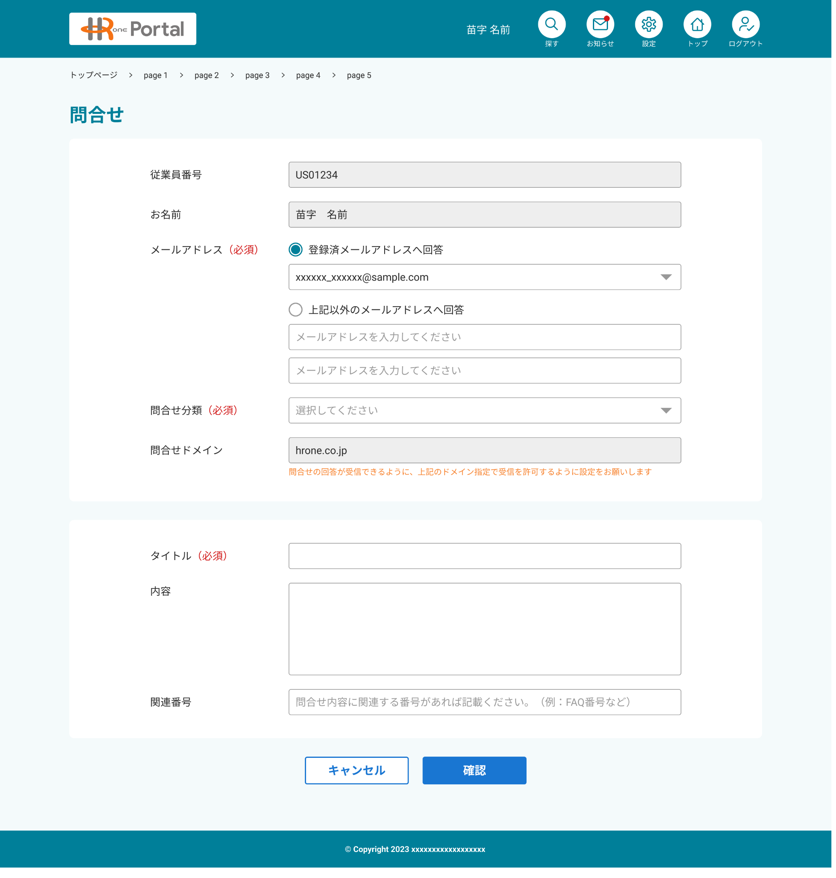
 |  |  |  | Người phụ trách HROne/HRP không thể sử dụng chức năng biểu mẫu liên hệ

 |  | HASSIN_REGISTER

 |  |  |  |  | ★ Bắt buộc nhập nội dung

 | ■ Tạo form liên hệ Spver

Định nghĩa mục màn hình_Tạo biể
No. | Tên mục | Loại | Khái quát xử lý | Nội dung gợi ý | Định dạng | Giá trị khởi tạo | Kiểm tra nhập liệu |  |  | Quyền hạn |  |  |  | Ghi chú
 |  |  |  |  |  |  | Bắt buộc | Kiểm tra định dạng | Ràng buộc nhập liệu | Quản trị viên hệ thống | Quản trị viên HROne/HRP (Chung) | Quản trị viên HROne/HRP (Phòng △△) | Người dùng nhân viên
1 | Breadcrumb list |  | ・Hiển thị breadcrumb list từ trang chủ ở phía trên màn hình ・Màn hình tạo yêu cầu hỗ trợ sẽ hiển thị là "Tạo yêu cầu hỗ trợ" ・Danh sách hiển thị như sau: Trang chủ ＞ FAQ Trang chủ ＞ Tạo yêu cầu hỗ trợ |  |  | ー | ー | ー | ー | Ẩn | Ẩn |  | Hiển thị
2 | Mã số nhân viên | Hộp văn bản | ・Hiển thị mã nhân viên của người dùng nhân viên đã đăng nhập |  |  | Số nhân viên đăng nhập | ー | ー | ー | Ẩn | Ẩn |  | Hiển thị (không hoạt động)
3 | Họ và tên | Hộp văn bản | ・Hiển thị tên (họ tên) của người dùng nhân viên đã đăng nhập |  |  | Họ và tên nhân viên đăng nhập | ー | ー | ー | Ẩn | Ẩn |  | Hiển thị (không hoạt động)
4 | Địa chỉ email | Nút chọn (Radio button) | ・Khi hiển thị ban đầu, các nút radio sẽ không được chọn. ・Các hộp danh sách và văn bản bên dưới nút radio sẽ được ẩn, và việc hiển thị/ẩn sẽ được chuyển đổi tùy theo lựa chọn của nút radio. ・Cho phép chọn một trong hai nút radio: "Trả lời đến địa chỉ email đã đăng ký " hoặc / "Nếu muốn nhận câu trả lời bằng địa chỉ khác, vui lòng nhập địa chỉ email" ・Không cho phép chọn nhiều lựa chọn. ・Thực hiện điều khiển sau khi chọn nút radio: Trường hợp chọn "Trả lời đến địa chỉ email đã đăng ký ", hiển thị hộp danh sách chọn địa chỉ email ở phía dưới. Trường hợp không có email đã đăng ký, nút "Trả lời đến địa chỉ email đã đăng ký" sẽ bị vô hiệu hóa và không thể chọn. Trường hợp chọn "Nếu muốn nhận câu trả lời bằng địa chỉ khác, vui lòng nhập địa chỉ email", cho phép nhập địa chỉ email và nhập địa chỉ email xác nhận ở phía dưới. |  |  | ー | ○ | ー | ー | Ẩn | Ẩn |  | Hiển thị
5 | Địa chỉ email (Trả lời đến địa chỉ email đã đăng ký) | Hộp danh sách | ・Cho phép chọn địa chỉ email đã đăng ký trong cổng thông tin nhân viên ※ Địa chỉ email đăng ký đối tượng: địa chỉ email nhân viên được liên kết, địa chỉ email do nhân viên thêm vào ・Trường hợp không có email đã đăng ký, mục "Trả lời đến địa chỉ email đã đăng ký" sẽ bị vô hiệu hóa và không thể chọn ・Thứ tự hiển thị danh sách email sẽ hiển thị từ trên xuống theo thứ tự: email khi liên kết thông tin nhân viên (đứng đầu) + các địa chỉ email đã thêm vào ・Trạng thái chọn mặc định của danh sách là chọn email đại diện ※ Email đại diện có thể thay đổi trong cài đặt người dùng, ở trạng thái ban đầu, email khi liên kết thông tin nhân viên sẽ là email đại diện |  | Chỉ định | Địa chỉ email của nhân viên đăng nhập | ー | ー | ー | Ẩn | Ẩn |  | Hiển thị
6 | Địa chỉ email (Nếu bạn muốn nhận câu trả lời qua địa chỉ khác, vui lòng nhập địa chỉ email) | Địa chỉ email | ・Nhập địa chỉ email ・Kiểm tra xem có đúng định dạng email hay không | Nếu bạn muốn nhận câu trả lời qua phương thức khác, vui lòng nhập địa chỉ email | Nhập | ー | ー | ー | ー | Ẩn | Ẩn |  | Ẩn
7 | Địa chỉ email (Vui lòng nhập lại địa chỉ email một lần nữa để xác nhận) | Địa chỉ email | ・Nhập địa chỉ email xác nhận, để chỉ cho phép nhập, không cho phép sao chép và dán (copy & paste) ・Kiểm tra xem có đúng định dạng email hay không ・Kiểm tra nội dung nhập của địa chỉ email và địa chỉ email (xác nhận) có khớp nhau hay không | Vui lòng nhập lại địa chỉ email để xác nhận | Nhập | ー | ー | ー | ー | Ẩn | Ẩn |  | Ẩn
8 | Phân loại yêu cầu | Hộp danh sách | ・Hiển thị phân loại yêu cầu có thể chọn ・Phân loại yêu cầu khác nhau tùy theo nhóm công ty ・Khi chọn phân loại yêu cầu, hiển thị domain yêu cầu tương ứng với phân loại đã chọn | Vui lòng chọn | Chỉ định | ー | ○ | ー | ー | Ẩn | Ẩn |  | Hiển thị | ・Có sự khác biệt tùy theo công ty trực thuộc
9 | Miền yêu cầu | Hộp văn bản | ・Hiển thị các domain đối tượng theo từng nhóm công ty và phân loại yêu cầu |  |  | ー | ー | ー | ー | Ẩn | Ẩn |  | Hiển thị (không hoạt động)
10 | Tiêu đề | Vùng văn bản | ・Nhập tiêu đề yêu cầu ・Đây sẽ là tiêu đề của email khi gửi yêu cầu |  | Nhập | ー | ○ | ー | ー | Ẩn | Ẩn |  | Hiển thị
11 | Nội dung | Vùng văn bản | ・Nhập nội dung yêu cầu ・Đây sẽ là nội dung của email khi gửi yêu cầu |  | Nhập | ー | ○ | ー | ー | Ẩn | Ẩn |  | Hiển thị
12 | Số liên quan | Hộp văn bản | ・Khi yêu cầu, nhập tự do số liên quan đến nội dung yêu cầu (Số FAQ, số hướng dẫn/thông báo, số yêu cầu/đơn từ, v.v.) ・Chỉ cho phép nhập chữ cái, chữ số và các ký tự ’-’ (gạch ngang, dấu trừ), ’_’ (gạch dưới) | Nếu có số liên quan đến nội dung yêu cầu, vui lòng ghi vào. (Ví dụ: số FAQ, v.v.) | Nhập | ー | ー | ー | ー | Ẩn | Ẩn |  | Hiển thị
13
14
15 | Hủy bỏ | Nút bấm | ・Đóng màn hình tạo biểu mẫu liên hệ và quay lại màn hình Top ・Khi hủy, hiển thị thông báo sau: "Hủy tạo biểu mẫu liên hệ. Nội dung đã nhập sẽ bị xóa. Bạn có chắc chắn không?" Có: Chuyển đến màn hình TOP Không: Đóng thông báo và giữ nguyên biểu mẫu liên hệ |  |  | ー | ー | ー | ー | Ẩn | Ẩn |  | Hiển thị
16 | Xác nhận | Nút bấm | ・Hiển thị màn hình gửi biểu mẫu liên hệ ・Trường hợp nội dung nhập vào có sai sót, hãy kiểm tra và không hiển thị màn hình gửi biểu mẫu liên hệ |  |  | ー | ー | ー | ー | Ẩn | Ẩn |  | Hiển thị
17
18
19
20
21
22
23
【Chú giải cột kiểm tra nhập liệu (Bắt buộc ・ Kiểm tra định dạng)】
・〇: Bắt buộc
・△: Bắt buộc tùy thuộc vào mục lựa chọn
・ー: Không bắt buộc
24
25
26
27
28
29
30
31
32
33
34
35
36
37
【Bổ sung】

Bố cục màn hình_Gửi biểu mẫu li
◆ Màn hình khi hiển thị ban đầu
【Hình ảnh màn hình】 |  |  | 【Giải thích màn hình】
 | ■ Gửi biểu mẫu yêu cầu
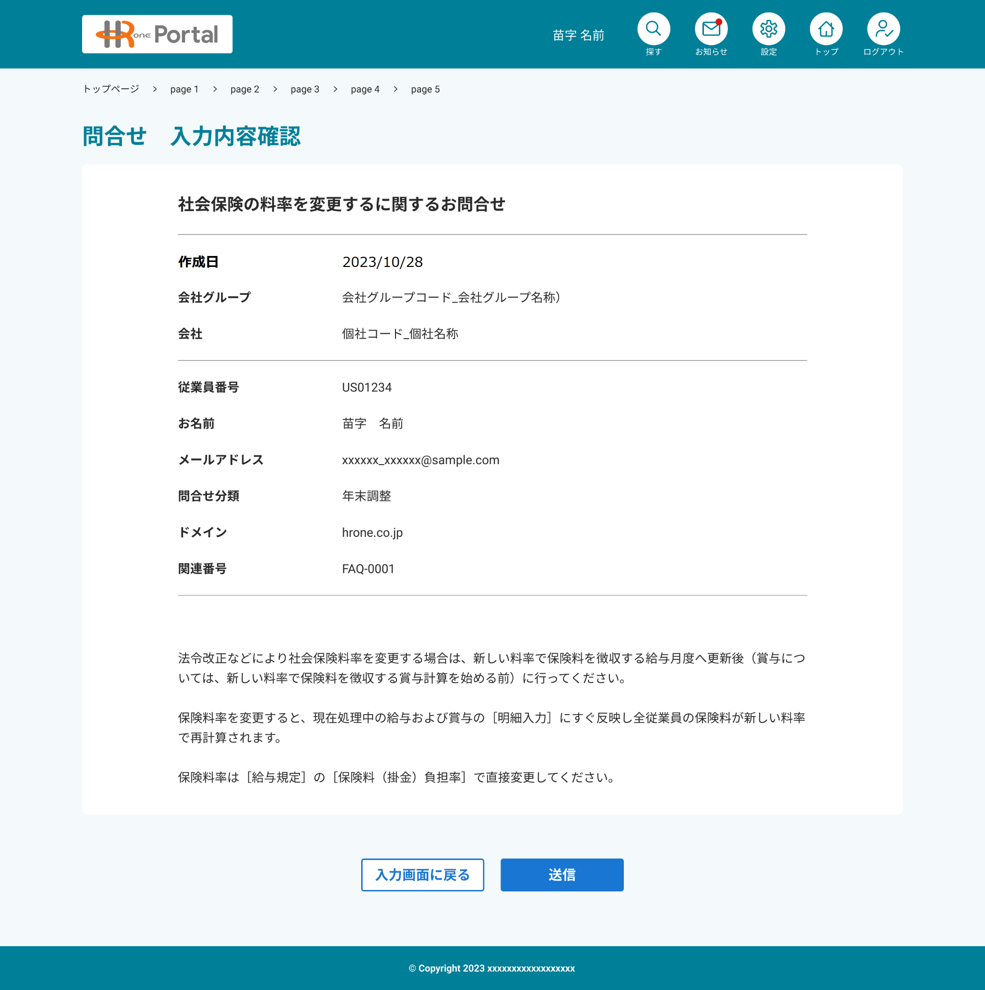
 |  |  |  | Người phụ trách HROne/HRP không thể sử dụng chức năng biểu mẫu liên hệ

 |  | HASSIN_REGISTER

 | ■Tham khảo: Nội dung email gửi cho người phụ trách HROne/HRP
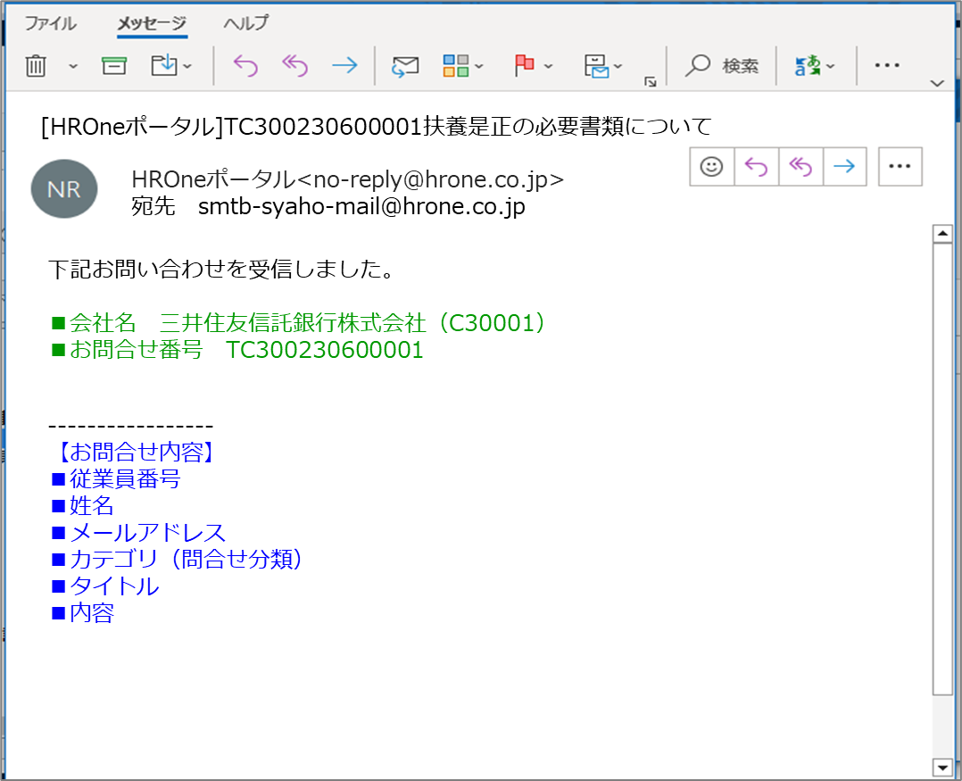
Tiêu đề email:
Số yêu cầu + Tiêu đề

Nguồn gửi email:
HROne được thiết lập làm cổng thông tin (portal)
<no-reply@hrone.co.jp>

Nội dung email:
・Tên công ty(Mã công ty)
※Không phải mã nhóm công ty, mà là mã công ty
・Số yêu cầu

Nội dung email:
Tại màn hình tạo biểu mẫu yêu cầu
Nội dung

■ Nội dung liên quan

Địa chỉ email của nhân viên:
Để có thể "Trả lời" trực tiếp,
Địa chỉ email do nhân viên chỉ định
tự động được thiết lập làm địa chỉ nhận

 | ■ Tham khảo: Nội dung email gửi cho nhân viên
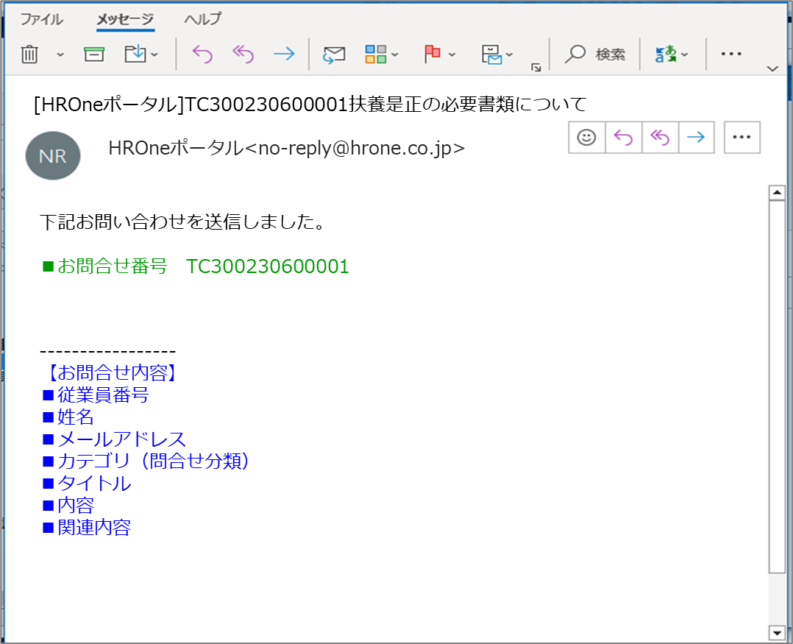

Tiêu đề email:
Số yêu cầu + Tiêu đề

[HROne Portal] Tiếp nhận yêu cầu hỗ trợ

Nguồn gửi email:
HROne được thiết lập làm cổng thông tin (portal)
<no-reply@hrone.co.jp>

Cảm ơn quý khách đã luôn sử dụng dịch vụ của chúng tôi.
Chúng tôi đã tiếp nhận yêu cầu của quý khách.
Người phụ trách sẽ liên hệ lại với quý khách sau.
■ Mã số yêu cầu
■Danh mục (Phân loại yêu cầu)
■ Tiêu đề
■ Nội dung
************
Email này được gửi tự động từ HROne Portal của Công ty Cổ phần HR One.
Đây là email gửi tự động, vui lòng không phản hồi lại email này vì chúng tôi không thể xử lý.
HROne Portal https://portalservice.hrone.co.jp/top

Nội dung email 【Chào hỏi】

Nội dung email 【Nội dung】

Nội dung email 【Chi tiết】
Tại màn hình tạo biểu mẫu yêu cầu
Nội dung

Nội dung email 【Gửi tự động】

 | ■ Gửi Spver biểu mẫu yêu cầu hỗ trợ

Định nghĩa mục màn hình_Gửi biể
No. | Tên mục | Loại | Khái quát xử lý | Nội dung gợi ý | Định dạng | Giá trị khởi tạo | Kiểm tra nhập liệu |  |  | Quyền hạn |  |  |  | Ghi chú
 |  |  |  |  |  |  | Bắt buộc | Kiểm tra định dạng | Ràng buộc nhập liệu | Quản trị viên hệ thống | Quản trị viên HROne/HRP (Chung) | Quản trị viên HROne/HRP (Phòng △△) | Người dùng nhân viên
1 | Breadcrumb list |  | ・Hiển thị breadcrumb list từ trang chủ ở phía trên màn hình ・Màn hình gửi yêu cầu hỗ trợ sẽ hiển thị là "Gửi yêu cầu hỗ trợ" ・Danh sách hiển thị như sau: Trang chủ ＞ FAQ Trang chủ ＞ Tạo yêu cầu hỗ trợ ＞ Gửi yêu cầu hỗ trợ |  |  | ー | ー | ー | ー | Ẩn | Ẩn |  | Hiển thị
2 | Ngày tạo | Nhãn | ・Hiển thị ngày tạo biểu mẫu yêu cầu hỗ trợ (YYYY/MM/DD) |  |  | ー | ー | ー | ー | Ẩn | Ẩn |  | Hiển thị
3 | Mã số nhân viên | Nhãn | ・Hiển thị mã số nhân viên của biểu mẫu liên hệ |  |  | ー | ー | ー | ー | Ẩn | Ẩn |  | Hiển thị
4 | Họ và tên | Nhãn | ・Hiển thị tên nhân viên tạo biểu mẫu liên hệ |  |  | ー | ー | ー | ー | Ẩn | Ẩn |  | Hiển thị (không hoạt động)
5 | Địa chỉ email | Nhãn | ・Hiển thị địa chỉ email đã chỉ định khi tạo biểu mẫu liên hệ |  |  | ー | ー | ー | ー | Ẩn | Ẩn |  | Hiển thị
6 | Phân loại yêu cầu | Nhãn | ・Hiển thị phân loại liên hệ đã chỉ định khi tạo biểu mẫu liên hệ |  |  | ー | ー | ー | ー | Ẩn | Ẩn |  | Hiển thị
7 | Miền yêu cầu | Nhãn | ・Hiển thị domain tạo biểu mẫu liên hệ |  |  | ー | ー | ー | ー | Ẩn | Ẩn |  | Hiển thị (không hoạt động)
8 | Tiêu đề | Nhãn | ・Hiển thị tiêu đề tạo biểu mẫu liên hệ |  |  | ー | ー | ー | ー | Ẩn | Ẩn |  | Hiển thị
9 | Nội dung | Nhãn | ・Hiển thị nội dung tạo biểu mẫu liên hệ |  |  | ー | ー | ー | ー | Ẩn | Ẩn |  | Hiển thị
10
11
12 | Quay lại màn hình nhập liệu | Nút bấm | ・Chuyển đến màn hình nhập liệu (= màn hình tạo form liên hệ) ・Hiển thị nguyên trạng nội dung đã nhập trước đó |  |  | ー | ー | ー | ー | Ẩn | Ẩn |  | Hiển thị
13 | Số yêu cầu |  | ・Khi gửi, sẽ cấp số phiếu yêu cầu ※ Vui lòng kiểm tra quy tắc cấp số phiếu yêu cầu tại sheet "Tham khảo_Cấp số phiếu yêu cầu" |  |  | ー | ー | ー | ー | Ẩn | Ẩn |  | Ẩn
14 | Gửi | Nút bấm | ・Cấp số yêu cầu ・Gửi email biểu mẫu yêu cầu đã tạo đến người phụ trách HROne/HRP tương ứng ・Gửi email thông báo hoàn tất gửi biểu mẫu cho nhân viên đã tạo yêu cầu ※Nội dung email gửi cho người phụ trách HROne/HRP tham khảo mục 「■Tham khảo: Nội dung email gửi cho người phụ trách HROne/HRP」 trong sheet 「Thiết kế màn hình_Gửi biểu mẫu yêu cầu」 ※Nội dung email gửi cho nhân viên tham khảo mục 「■Tham khảo: Nội dung email gửi cho nhân viên」 trong sheet 「Thiết kế màn hình_Gửi biểu mẫu yêu cầu」 ・Sau khi gửi email, chuyển sang màn hình Hoàn tất tiếp nhận yêu cầu |  |  | ー | ー | ー | ー | Ẩn | Ẩn |  | Hiển thị
15
16
17
18
19
20
21
22
【Chú giải cột kiểm tra nhập liệu (Bắt buộc ・ Kiểm tra định dạng)】
・〇: Bắt buộc
・△: Bắt buộc tùy thuộc vào mục lựa chọn
・ー: Không bắt buộc
23
24
25
26
27
28
29
30
31
32
33
34
35
36
【Bổ sung】

Bố cục màn hình_Hoàn tất tiếp n
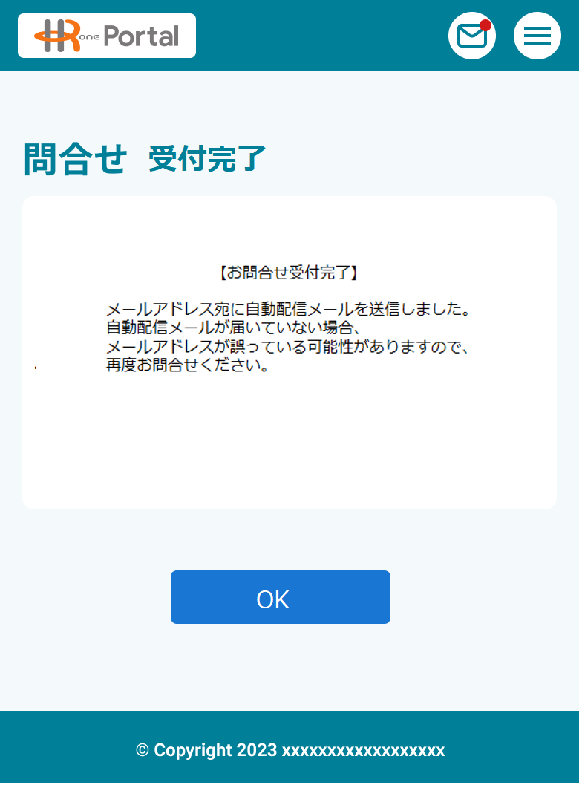
◆ Màn hình khi hiển thị ban đầu
【Hình ảnh màn hình】 |  |  | 【Giải thích màn hình】
 | ■ Hoàn tất tiếp nhận yêu cầu
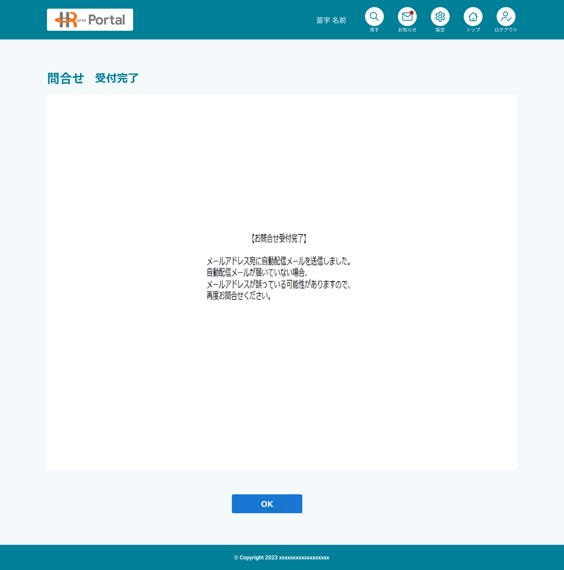
 |  |  |  | Người phụ trách HROne/HRP không thể sử dụng chức năng biểu mẫu liên hệ

 |  | HASSIN_REGISTER

 | ■ Hoàn tất tiếp nhận yêu cầu

Định nghĩa mục màn hình_Hoàn tấ
No. | Tên mục | Loại | Khái quát xử lý | Nội dung gợi ý | Định dạng | Giá trị khởi tạo | Kiểm tra nhập liệu |  |  | Quyền hạn |  |  |  | Ghi chú
 |  |  |  |  |  |  | Bắt buộc | Kiểm tra định dạng | Ràng buộc nhập liệu | Quản trị viên hệ thống | Quản trị viên HROne/HRP (Chung) | Quản trị viên HROne/HRP (Phòng △△) | Người dùng nhân viên
1 | Tin nhắn | Hộp văn bản | ・Hiển thị thông báo hoàn tất tiếp nhận form liên hệ ・Nội dung thông báo như sau: 「【Hoàn tất tiếp nhận liên hệ】 Chúng tôi đã gửi email tự động đến địa chỉ email của bạn. Trong trường hợp không nhận được email tự động, có khả năng địa chỉ email bị sai, vui lòng liên hệ lại.」 ・Thiết lập để không thể thực hiện thao tác quay lại |  |  |  | ー | ー | ー | Ẩn | Ẩn |  | Hiển thị
2
3 | OK | Nút bấm | ・Đóng màn hình và quay lại màn hình chính |  |  |  | ー | ー | ー | Ẩn | Ẩn |  | Hiển thị
4
5
6
7
8
9
10
11
12
13
14
15
16
17
18
19
20
21
22
【Chú giải cột kiểm tra nhập liệu (Bắt buộc ・ Kiểm tra định dạng)】
・〇: Bắt buộc
・△: Bắt buộc tùy thuộc vào mục lựa chọn
・ー: Không bắt buộc
23
24
25
26
27
28
29
30
31
32
33
34
35
36
【Bổ sung】

